Solicitud gráfica
 | Área: | Matemáticas |  |  | Fecha:
 | Grado: | 9 |  |  | 2016-03-16
 | Título del tema: | La circunferencia y las relaciones entre sus elementos |  |  | ¿Cuaderno de estudio o recurso? | Recurso
 | Editor: | Adriana Ma. Pachón |  |  | Motor del recurso | M5A

 | Código guión o recurso: | MA_09_10_CO_REC180 | ← Para determinar este código, visite la hoja de Ayuda
 |  |  |  |  | ESPECIFICACIÓN DE ARCHIVOS A ENTREGAR
Núm. | Archivo Shutterstock o ruta en web | Imagen para: | Tipo | Ubicación de la imagen en el recurso M5A | Nombre imagen SMALL | Tamaño imagen SMALL | Nombre imagen ZOOM | Tamaño imagen ZOOM | Descripción | Observaciones
IMG01 | Ver descripción | Recurso M5A | Ilustración | Contenido | MA_09_10_CO_REC180_IMG01n.png | 286 x 286 px | MA_09_10_CO_REC180_IMG01a.png | 500 x 500 px | Dos circunferencias una dentro de la otra, marcando sus arcos de color rojo y nombres como se muestran en la imagen adjunta en la observación. Pregunta 1 | 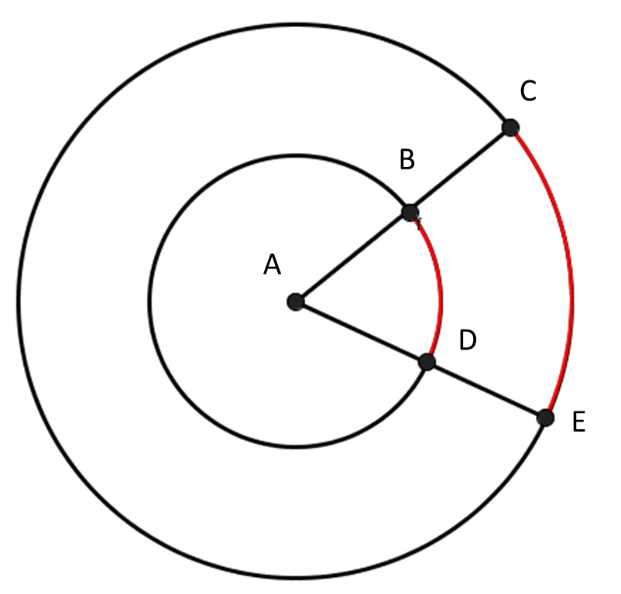
IMG02 | Ver descripción | Recurso M5A | Ilustración | Contenido | MA_09_10_CO_REC180_IMG02n.png | 286 x 286 px | MA_09_10_CO_REC180_IMG02a.png | 500 x 500 px | Circunferencia con centro O, con los nombres y caracteristicas que se muestran en la observación. Pregunta 2 | 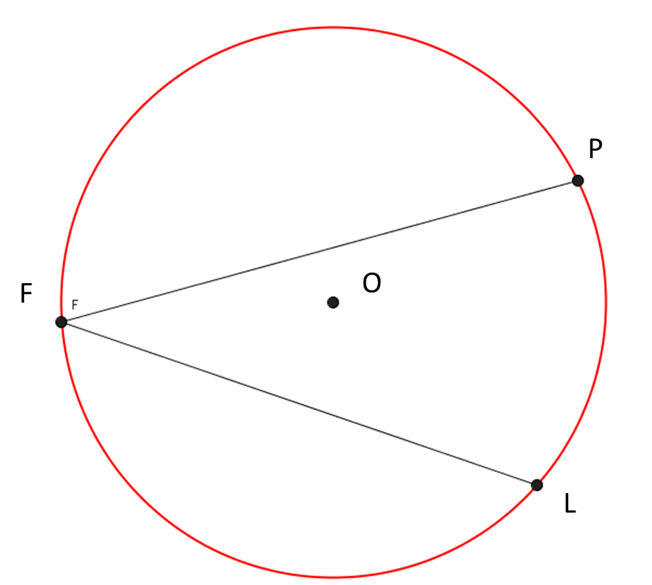
IMG03 | Ver descripción | Recurso M5A | Ilustración | Contenido | MA_09_10_CO_REC180_IMG03n.png | 286 x 286 px | MA_09_10_CO_REC180_IMG03a.png | 500 x 500 px | Circunferencia con los nombres y caracteristicas que se muestran en la observación. Pregunta 3 | 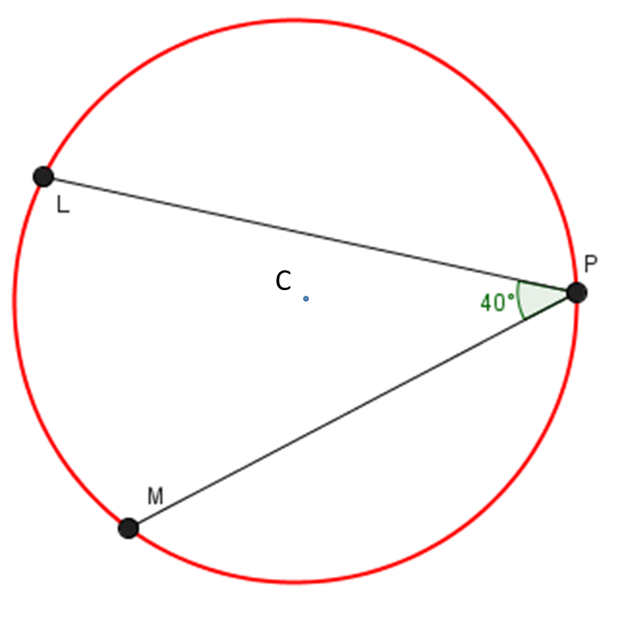
IMG04 | Ver descripción | Recurso M5A | Ilustración | Contenido | MA_09_10_CO_REC180_IMG04n.png | 286 x 286 px | MA_09_10_CO_REC180_IMG04a.png | 500 x 500 px | Circunferencian con los nombres , medida de ángulo y lados como se muestra en la imagen adjunta. Pregunta 4
IMG05 | Ver descripción | Recurso M5A | Ilustración | Contenido | MA_09_10_CO_REC180_IMG05n.png | 286 x 286 px | MA_09_10_CO_REC180_IMG05a.png | 500 x 500 px | Se adjunta imagen en la observación, marcar cada punto como en la imagen guía. Pregunta 5
IMG06 | Ver descripción | Recurso M5A | Ilustración | Contenido | MA_09_10_CO_REC180_IMG06n.png | 286 x 286 px | MA_09_10_CO_REC180_IMG06a.png | 500 x 500 px | Se adjunta imagen en la observación, marcar cada punto y segmento con medida como en la imagen guía. Dejar espacio entre el número y el cm. Pregunta 6

